Sheet1
수정요청사항 | 비고
 | 1. 원인 -> 양식프리셋이 없는 건설기계들이 존재. 2. PDF 또는 엑셀파일로 어떤 데이터를 다운로드 받고 싶은것인지 정의 필요 3. 고객용 진단페이지는 비로그인 고객이 검사치 등의 적합여부를 판단하는게 목적인데 어떤 목적때문에 연락처가 필요한지, 필요하다면 어디에 추가해야하는지 결정 필요 4. 현재 공지사항 팝업 띄워주는걸로 확인됨
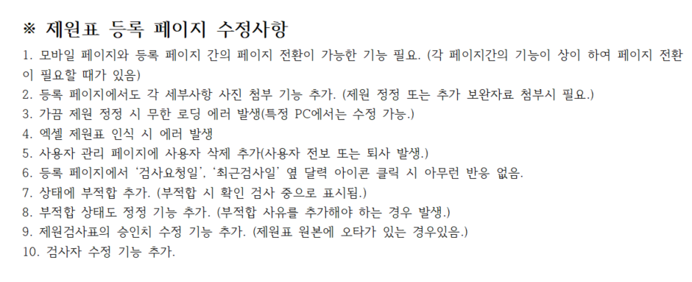 | 1. 어떤 페이지에 어떤 기능을 원하는지 모호함. 2. 어떤 페이지에 어떤 기능을 원하는지 모호함. 3. 어떻게 재현할 수 있는지 알아아 수정이 가능함 4. 어떻게 재현할 수 있는지 알아아 수정이 가능함 5. 사용자 사용/사용안함 처리가 있음. 삭제 기능이 사용자관리에서도 계정이 안보이고 건설기계검사 목록에서도 해당 사용자가 등록한 건은 안보이는걸 원하시는건지? (삭제 했을때 어떤 프로세스가 발생하길 원하는지 문의 필요) 6. 작업완료 7. 시간 걸리는 작업 8. 시간 걸리는 작업 9. 확정치변경 기능 있음. (현재의 승인치를 수정하는건 시간 걸리는 작업) 10. 작업완료
 | 1. 작업완료 2. 어떻게 재현할 수 있는지 알아아 수정이 가능함 3. 어떻게 재현할 수 있는지 알아아 수정이 가능함
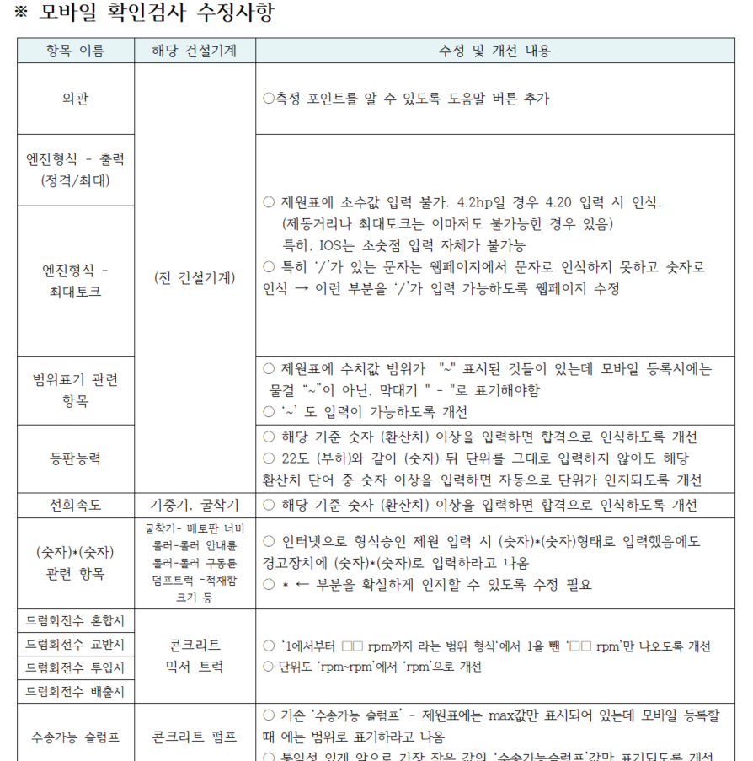 | 1. 어떤 페이지에 넣을것인지, 도움말 내용도 필요 그 외 확인 후 작업 진행 가능, 시간 많이 걸림
 | 공통적으로 문제 발생하는 곳이나 개선이 필요한곳의 URL 이 있으면 파악에 도움이 됨
 | 재현이 불가능한 에러는 수정이 어려우며, 에러나 개선에 대한 그림 등의 설명이 있으면 더 좋을것 같음 (PPT등)

